Sheet8 (2)
Case 3 |  |  |  |  |  | SS
Title: | Descrition: | Steps: | ER | SS | AR
Гнериране на погасителен план Сценарии.3 - База на олихвяване 360/360, Тип план - равни вноски Без гратисни вноски. Със Свободен план. | Този тест ще провери, че при зададена База на олихвяване 360/360 и Тип план - равни вноски системата генерира коректен погаситлен план. | Модули->Кредитен модул->Форми и документи-> Калкулатор погасителен план->Усвояване | Системата зарежда калкулатора за погасителен план.
 |  | В полето Годишна лихва се въвежда стойност. 10 | Стойността е въведена в полето.
 |  | В полето Дата на 1-ва вноска се въвежда дата. 31.8.2023г | датата е въведена в полето
 |  | В полето Брой вноски се въвежда стойност. 12 | Стойността е въведена в полето.
 |  | В полето Гратисни вноски се въвежда стойност. 0 | Стойността е въведена в полето.
 |  | От полето Начин на погасяване се избира стойност. Месечно | Стойността е избрана.
 |  | От полето База на олихвяване се избира стойност. 360/360 | Стойността е избрана.
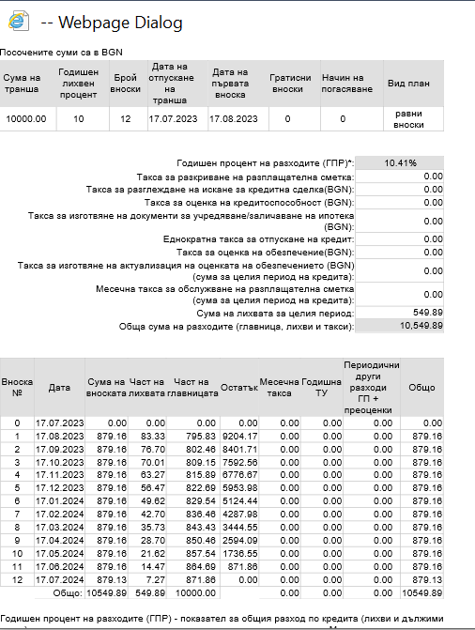
 |  | От полето Тип план се избира стойност. Равни всноски | Стойността е избрана.
 |  | В полето Дата се въвежда дата. 17.7.2023г | датата е въведена в полето
 |  | В полето Сума се въвежда сума на кредита. 10000 лв | Сумата е въведена
 |  | Клини върху ДОБАВИ. | Системата генерира коректен погасителен план.

Sheet9 (2)
Case 3 |  |  |  |  |  | SS
Title: | Descrition: | Steps: | ER | SS | AR
Гнериране на погасителен план Сценарии.3 - База на олихвяване 365/360, Тип план - равни вноски, Без гратисни вноски. Със Свободен план. | Този тест ще провери, че при зададена База на олихвяване 365/360 и Тип план - равни вноски системата генерира коректен погаситлен план. | Модули->Кредитен модул->Форми и документи-> Калкулатор погасителен план->Усвояване | Системата зарежда калкулатора за погасителен план.
 |  | В полето Годишна лихва се въвежда стойност. 10 | Стойността е въведена в полето.
 |  | В полето Дата на 1-ва вноска се въвежда дата. 31.8.2023г | датата е въведена в полето
 |  | В полето Брой вноски се въвежда стойност. 12 | Стойността е въведена в полето.
 |  | В полето Гратисни вноски се въвежда стойност. 0 | Стойността е въведена в полето.
 |  | От полето Начин на погасяване се избира стойност. Месечно | Стойността е избрана.
 |  | От полето База на олихвяване се избира стойност. 365/360 | Стойността е избрана.
 |  | От полето Тип план се избира стойност. Равни всноски | Стойността е избрана.
 |  | В полето Дата се въвежда дата. 17.7.2023г | датата е въведена в полето
 |  | В полето Сума се въвежда сума на кредита. 10000 лв | Сумата е въведена
 |  | Клини върху ДОБАВИ. | Системата генерира коректен погасителен план. | 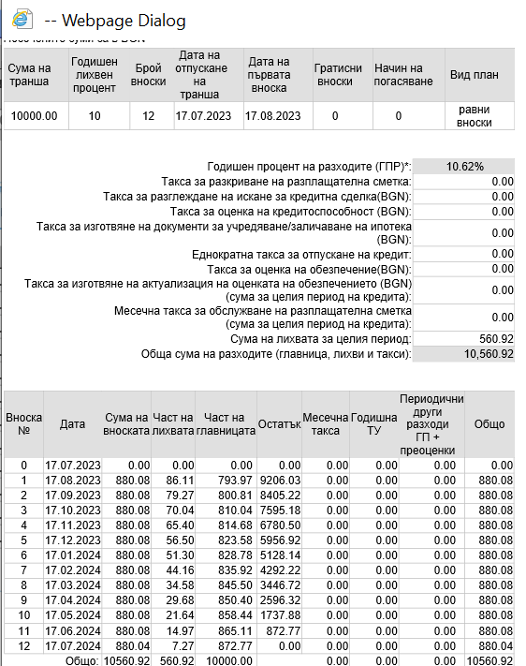

Sheet10 (2)
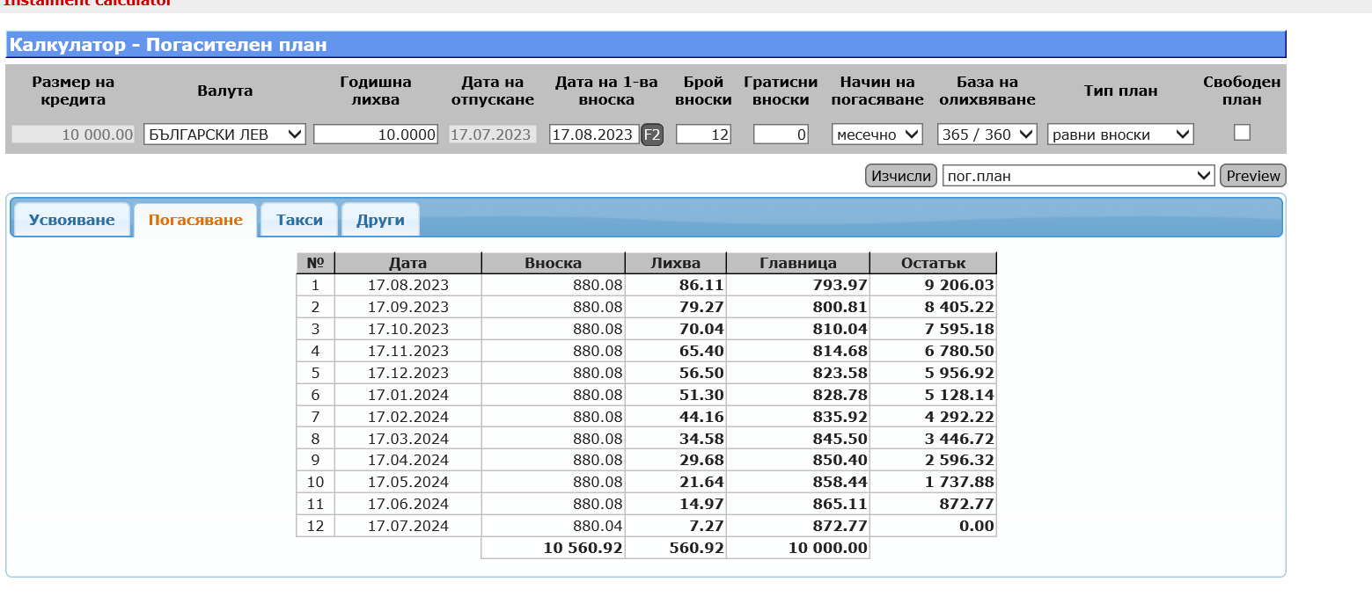
Case 3 |  |  |  |  |  | SS
Title: | Descrition: | Steps: | ER | SS | AR
Гнериране на погасителен план Сценарии.3 - База на олихвяване 360/360, Тип план - равни главници. Без гратисни вноски. Със Свободен план. | Този тест ще провери, че при зададена База на олихвяване 360/360 и Тип план - равни главници системата генерира коректен погаситлен план. | Модули->Кредитен модул->Форми и документи-> Калкулатор погасителен план->Усвояване | Системата зарежда калкулатора за погасителен план.
 |  | В полето Годишна лихва се въвежда стойност. 10 | Стойността е въведена в полето.
 |  | В полето Дата на 1-ва вноска се въвежда дата. 31.8.2023г | датата е въведена в полето
 |  | В полето Брой вноски се въвежда стойност. 12 | Стойността е въведена в полето.
 |  | В полето Гратисни вноски се въвежда стойност. 0 | Стойността е въведена в полето.
 |  | От полето Начин на погасяване се избира стойност. Месечно | Стойността е избрана.
 |  | От полето База на олихвяване се избира стойност. 360/360 | Стойността е избрана.
 |  | От полето Тип план се избира стойност. Равни главници. | Стойността е избрана.
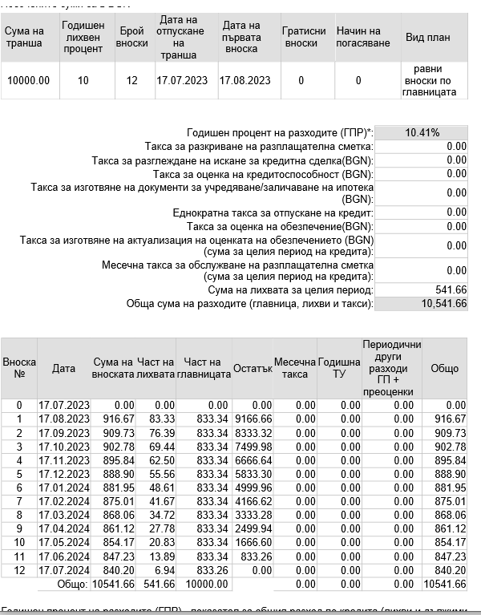
 |  | В полето Дата се въвежда дата. 17.7.2023г | датата е въведена в полето
 |  | В полето Сума се въвежда сума на кредита. 10000 лв | Сумата е въведена
 |  | Клини върху ДОБАВИ. | Системата генерира коректен погасителен план.

Sheet11 (2)
Case 3 |  |  |  |  |  | SS
Title: | Descrition: | Steps: | ER | SS | AR
Гнериране на погасителен план Сценарии.3 - База на олихвяване 365/360, Тип план - равни главници Без гратисни вноски. Със Свободен план. | Този тест ще провери, че при зададена База на олихвяване 365/360 и Тип план - равни главници системата генерира коректен погаситлен план. | Модули->Кредитен модул->Форми и документи-> Калкулатор погасителен план->Усвояване | Системата зарежда калкулатора за погасителен план.
 |  | В полето Годишна лихва се въвежда стойност. 10 | Стойността е въведена в полето.
 |  | В полето Дата на 1-ва вноска се въвежда дата. 31.8.2023г | датата е въведена в полето
 |  | В полето Брой вноски се въвежда стойност. 12 | Стойността е въведена в полето.
 |  | В полето Гратисни вноски се въвежда стойност. 0 | Стойността е въведена в полето.
 |  | От полето Начин на погасяване се избира стойност. Месечно | Стойността е избрана.
 |  | От полето База на олихвяване се избира стойност. 365/360 | Стойността е избрана.
 |  | От полето Тип план се избира стойност. равни главници | Стойността е избрана.
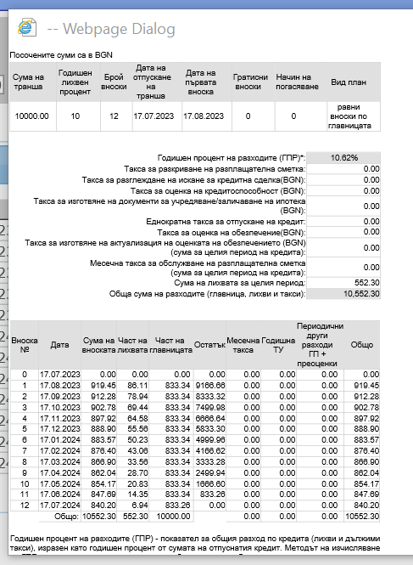
 |  | В полето Дата се въвежда дата. 17.7.2023г | датата е въведена в полето
 |  | В полето Сума се въвежда сума на кредита. 10000 лв | Сумата е въведена
 |  | Клини върху ДОБАВИ. | Системата генерира коректен погасителен план.

